Volume de produção
DADOS |  |  |  |  | Unidades totais | Unidades finais/ dia | Unidades finais por mês % | % de produção | Produtos
 | 1200 pessoas trabalham na fábrica da Tupperware no Rio |  |  |  | 1,008 | 504 | 11,084 | 40% | Garrafa 500 ml
 | 70 milhões de unidades produzidas por ano no Brasil |  |  |  | 554 | 277 | 6,096 | 22% | Pote com tampa 500 ml
 | 95% dessa produção é vendida no mercado nacional |  |  |  | 227 | 227 | 4,988 | 18% | Caneca 350 ml
 | 4500 moldes diferentes são usados no mundo todo |  |  |  | 189 | 189 | 4,156 | 15% | Escorredor
 | 40 máquinas na fábrica do Rio |  |  |  | 63 | 63 | 1,385 | 5% | Tábua de corte
 |  |  |  | TOTAIS | 2,041 | 1,260 | 27,709 | 100%
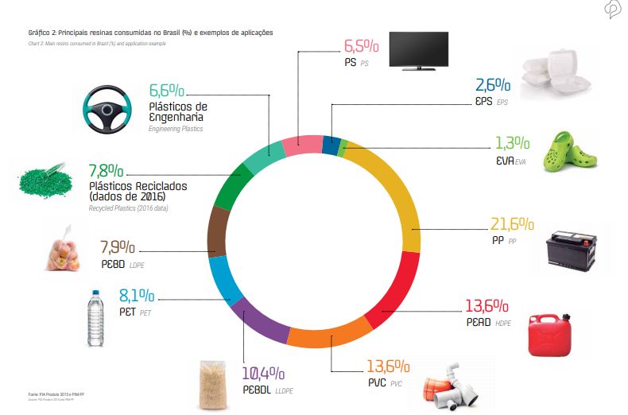
70,000,000 | unidades produzidas por ano total
95% | Demanda nacional
66,500,000 | Demanda nacional
332,500 | 5% da demanda nacional | por dia | por hora
27,708 | Demanda mensal nacional | 1,259 | 79

Garrafa 500 ml | 11,083 | 40%
Potes com tampa 500 ml | 6,096 | 22%
Caneca 350 ml | 4,988 | 18%
Escorredor 5 L | 4,156 | 15%
Tábua de corte | 1,385 | 5%

